상품제안서
와이드 물티슈 10매(엠보싱) | 상품코드: S38032

 |  |  |  |  |  |  | 02-713-8555 | www.synergygift.co.kr
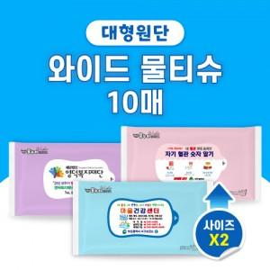

【상세/제작정보】 | <p><span style="font-size: 14pt;">※ 색상 혼합으로 출고됩니다.(선택불가)</span></p><p><span style="font-size: 14pt;"></span><span style="font-size: 14pt;">※ 1,000개 이상</span><span style="font-size: 14pt;">부터 천단위 아닐 경우 라벨로스비 추가됩니다.</span><span style="font-size: 14pt;">​</span></p>

【인쇄/포장옵션】 | 스티커 / 포장불가능

【공급단가】 | 수량 | 500~ | 1,000~ | 3,000~ | 5,000~ | 10,000~
*VAT별도 | 단가 | 560원 | 550원 | 530원 | 510원 | 490원

【상품 URL】 | https://www.synergygift.co.kr:443/src/goods_detail.php?gdno=38032

